記述様式
画面ＩＤ：
画面名
記述様式（記号説明）
種別 | アイコン | 説明 | 種別 | アイコン | 説明
画面 （標準） |  | 標準画面を表現する | 判断 |  | 分岐条件とともに使用する
画面ＩＤ：
画面名
1
画面 （ナビゲーション） |  | ナビゲーション画面を表現する | 結合 （ページ内） |  | 結合（ページ内結合） 移動元・移動先で同じ番号を使用する。
1
遷移矢線 |  | 各アイコンを連結し、画面遷移を表現する | 結合 （他ページ） |  | 結合（他ページへの結合) 移動元・移動先で同じ番号を使用する。
ボタン | [ボタン名] | 画面遷移のトリガーとなるボタン名

画面遷移図(サンプル)
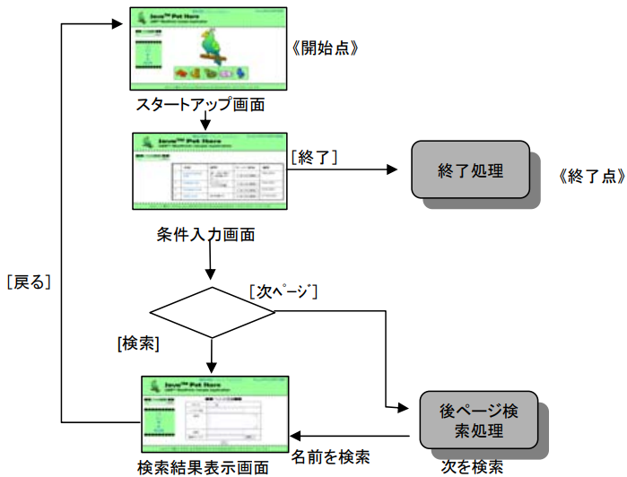
画面遷移図
システム名 |  | サブシステム名 | 機能名 | チーム名 | 作成者 | 作成日
クラス日誌登録システム |  | 学生機能 | ログイン、ログアウト、日誌閲覧（クラストップ） 日誌登録、日誌修正、日誌削除 |  |  | 2023-10-01
 |  |  |  |  |  | 更新日

G1-1
学生ログイン
画面
[日誌登録]
G1-3-1
日誌登録
画面
G1-3-2
日誌登録確認
画面
G1-3-3
日誌登録完了
画面
[ログアウト]
[登録する]
[登録する]

[戻る]
[戻る]
G1-4-2
日誌修正確認
画面
G1-2
クラストップ
画面
G1-4-1
日誌修正
画面
[修正する]
G1-4-3
日誌修正完了
画面
[修正]
[修正する]

[ログイン]
[戻る]
[戻る]

【クラストップ画面に戻る】
[削除]

G1-5-1
日誌削除確認
画面
[削除する]
G1-5-2
日誌削除完了
画面

[戻る]

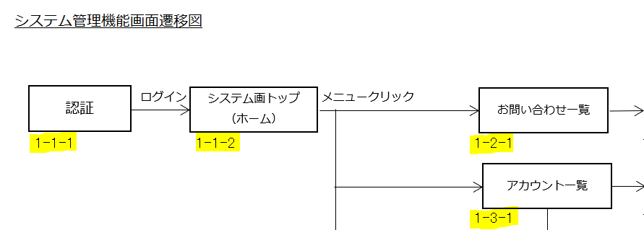

 | ・画面IDをつける、枠外に書いても良い。 ーーーーーーーーー→
 | ・モックアップや画面レイアウトの図を利用しても良い。
 |  | ↓

画面遷移図
画面遷移図
システム名 | サブシステム名 | 機能名 | チーム名 | 作成者 | 作成日
インスタ風アプリ |  | 登録画面、ログイン、ログアウト、ホーム画面、投稿画面、コメント画面、削除確認(完了)画面 | 絶対に法を犯さないマズロー | 渡邊 山路 | 2024-04-19
 |  |  |  |  | 更新日

G1-1
登録
画面
G1-2
登録完了 画面

[画像投稿]
G1-4-1
投稿画面
G1-4-2
投稿
完了画面
[投稿する]
[ホームへ]

G1-3
ログイン
画面
[戻る]
[ログイン]
[戻る]

G2-1
ホーム
画面
[マイページ]
G1-6-1
マイぺージ 画面
 |  |  |  |  |  | ホーム画面のハンバーガーメニュー
 |  |  |  |  |  | ログアうと
 |  |  |  |  |  | アカウント画面
[戻る]

 |  |  |  |  |  | アカウント画面
 |  |  |  |  |  | 削除
[削除する]
G1-5-1
投稿削除
確認画面
[削除確認]
G1-5-2
投稿削除
完了画面
[ログアウト]

[戻る]
[ホームへ]
G1-5
ログアウト完了
画面
[戻る]

G1-6-1
コメント確認 画面
[コメント投稿]
G1-6-2
コメント完了
画面
[コメント]

G1-4
ログアウト
確認画面
[戻る]
[戻る]

